상품제안서
[송월] 솔리드 혼방사 뱀부얀 190g 2매 세트 | 상품코드: S20908

 |  |  |  |  |  |  | 02-713-8555 | www.synergygift.co.kr
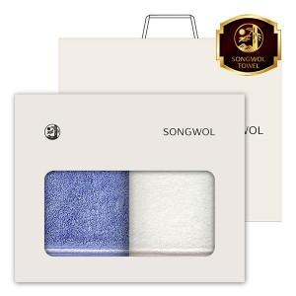

【상세/제작정보】 | <p>수건2매 / 나염인쇄 / 2매창박스 / 쇼핑백 / 배송비 포함&nbsp;</p>

【인쇄/포장옵션】 | 실크, 자수 / 포장지포장

【공급단가】 | 수량 | 50~ | 100~ | 500~ | 1,000~ | 2,000~
*VAT별도 | 단가 | 11,570원 | 10,940원 | 10,410원 | 10,140원 | 9,960원

【상품 URL】 | https://www.synergygift.co.kr:443/src/goods_detail.php?gdno=20908

